图纸信息表
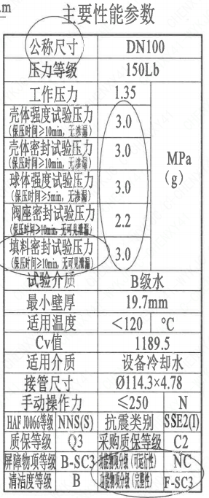
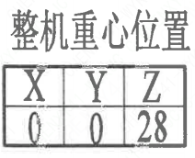
页码 | 表格名称 | 字段名称 | 字段值 | 标准字段名 | 标准字段值
1 | 主要性能参数 | 公称尺寸 | DN100 | 阀门入口口径 | DN100
 |  |  |  | 阀门出口口径 | DN100
1 | 主要性能参数 | 压力等级 | 150Lb
1 | 主要性能参数 | 工作压力 | 1.35
1 | 主要性能参数 | 壳体强度试验压力（保压时间≥10min，无渗漏） | 3.0
1 | 主要性能参数 | 壳体密封试验压力（保压时间≥10min，无渗漏） | 3.0
1 | 主要性能参数 | 球体强度试验压力（保压时间≥5min，无渗漏） | 3.0
1 | 主要性能参数 | 阀座密封试验压力（保压时间≥10min，无可见泄漏） | 2.2
1 | 主要性能参数 | 填料密封试验压力（保压时间≥10min，无可见泄漏） | 3.0
1 | 主要性能参数 | 试验介质 | B级水
1 | 主要性能参数 | 最小壁厚 | 19.7mm
1 | 主要性能参数 | 适用温度 | <120
1 | 主要性能参数 | Cv值 | 1189.5 | 设计要求流量系数 | 1189.5
1 | 主要性能参数 | 适用介质 | 设备冷却水 | 流体介质 | N
1 | 主要性能参数 | 接管尺寸 | ∅114.3×4.78 | 入口接管外径 | 114.3
 |  |  |  | 入口接管壁厚 | 4.78
 |  |  |  | 出口接管外径 | 114.3
 |  |  |  | 出口接管壁厚 | 4.78
1 | 主要性能参数 | 手动操作力 | ≤250
1 | 主要性能参数 | HAF J0066等级 | NNS(S） | 核安全等级（阀门本体） | NNS(S）
1 | 主要性能参数 | 质保等级 | Q3 | 物项质保等级 | Q3
1 | 主要性能参数 | 屏障物项等级 | B-SC3 | 屏障物项分级 | B-SC3
1 | 主要性能参数 | 清洁度等级 | B | 清洁度等级 | B
1 | 主要性能参数 | 抗震类别 | SSE2(I) | 抗震分类 | SSE2
 |  |  |  | 抗震要求 | I
1 | 主要性能参数 | 采购质保等级 | C2
1 | 主要性能参数 | 功能物顶分级（可运行性） | NC | 功能物顶分级（可运行性） | NC
1 | 主要性能参数 | 功能物项分级（完整性） | F-SC3 | 功能物项分级（完整性） | F-SC3
1 | 阀门重心信息表 | 整机重心位置 | （0,0,28）
1 | 阀门参数表 | ID | 2EVR1621VN,2EVR1629VN,2EVR1631VN,2EVR1639VN,2EVR1601VN,2EVR1609VN,2EVR1611VN,2EVR1619VN,1EVR1621VN,1EVR1629VN,1EVR1631VN,1EVR1639VN,1EVR1601VN,1EVR1609VN,1EVR1611VN,1EVR1619VN, | 功能位置编码 | 2EVR1621VN,2EVR1629VN,2EVR1631VN,2EVR1639VN,2EVR1601VN,2EVR1609VN,2EVR1611VN,2EVR1619VN,1EVR1621VN,1EVR1629VN,1EVR1631VN,1EVR1639VN,1EVR1601VN,1EVR1609VN,1EVR1611VN,1EVR1619VN,
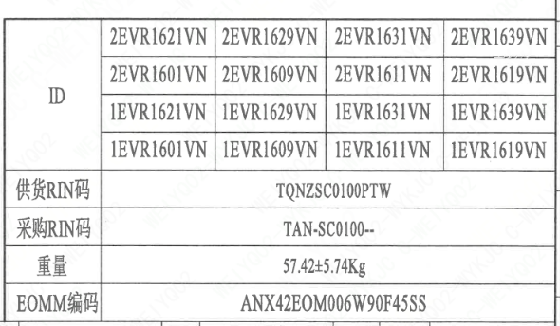
1 | 阀门参数表 | 供货RIN码 | TQNZSC0100PTW | 供货RIN码 | TQNZSC0100PTW
1 | 阀门参数表 | 采购RIN码 | TAN-SC0100-- | 采购RIN码 | TAN-SC0100--
1 | 阀门参数表 | 重量 | 57.42±5.74Kg
1 | 阀门参数表 | EOMM编码 | ANX42EOM006W90F45SS

材料清单
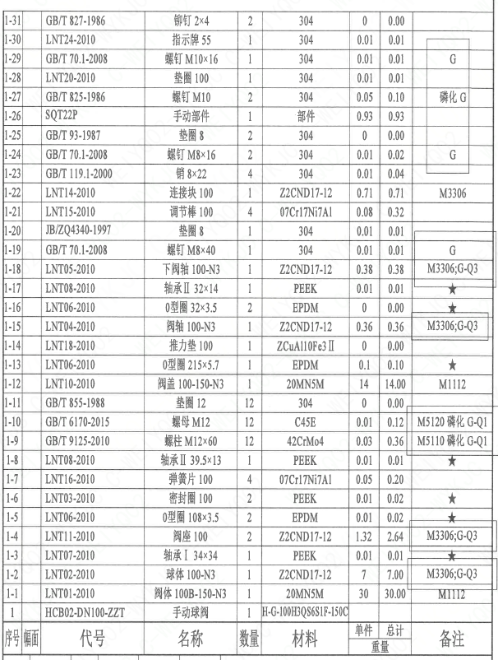
页码 | 序号 | 幅面 | 代号 | 名称 | 数量 | 材料 | 单件重量 | 总计重量 | 备注
1 | 1 |  | HCB02-DN100-ZZT | 手动球阀 | 1 | H-G-100H3Q86S1F-150PL
1 | 1-1 |  | LNT01-2010 | 阀体100B-150-N3 | 1 | 20MN5M | 30 | 30.00 | M1112
1 | 1-2 |  | LNT02-2010 | 球体100-N3 | 1 | ZZCND17-12 | 7 | 7.00 | M3306-G;Q3
1 | 1-3 |  | LNT07-2010 | 轴承I34×34 | 1 | PEEK | 0.01 | 0.01 | ★
1 | 1-4 |  | LNT11-2010 | 阀座100 | 2 | ZZCND17-12 | 1.32 | 2.64 | M3306-G;Q3
1 | 1-5 |  | LNT06-2010 | O形圈108×3.5 | 2 | EPDM | 0.01 | 0.02 | ★
1 | 1-6 |  | LNT03-2010 | 密封圈100 | 2 | PEEK | 0.01 | 0.02 | ★
1 | 1-7 |  | LNT16-2010 | 弹簧片100 | 4 | 07Cr17Ni7Al | 0.05 | 0.20
1 | 1-8 |  | LNT08-2010 | 轴承Ⅱ 39.5×13 | 1 | PEEK | 0.01 | 0.01 | ★
1 | 1-9 |  | GB/T 9125-2010 | 螺柱M12×60 | 12 | 42CrMo4 | 0.03 | 0.36 | M5110磷化-G;Q1
1 | 1-10 |  | GB/T 6170-2015 | 螺母M12 | 12 | C45E | 0.01 | 0.12 | M5120磷化-G;Q1
1 | 1-11 |  | GB/T 855-1988 | 垫圈12 | 12 | 304 | 0 | 0.00
1 | 1-12 |  | LNT10-2010 | 阀盖100-150-N3 | 1 | 20MN5M | 14 | 14.00 | M1112
1 | 1-13 |  | LNT06-2010 | O型圈215×5.7 | 1 | EPDM | 0.1 | 0.10 | ★
1 | 1-14 |  | LNT18-2010 | 推力垫100 | 1 | ZCuAl10Fe3Ⅱ | 0 | 0.00
1 | 1-15 |  | LNT04-2010 | 阀轴100-N3 | 1 | ZZCND17-12 | 0.36 | 0.36 | M3306;G;Q3
1 | 1-16 |  | LNT06-2010 | O型圈32×3.5 | 2 | EPDM | 0 | 0.00 | ★
1 | 1-17 |  | LNT05-2010 | 下阀轴100-N3 | 1 | ZZCND17-12 | 0.38 | 0.38 | ★
1 | 1-18 |  | LNT08-2010 | 轴承Ⅱ 32×14 | 1 | PEEK | 0.01 | 0.01 | M3306;G;Q3
1 | 1-19 |  | GB/T 119.2-2000 | 销8×22 | 4 | 304 | 0.01 | 0.04 | G
1 | 1-20 |  | GB/T 70.1-2008 | 螺钉M8×40 | 1 | 304 | 0.01 | 0.01
1 | 1-21 |  | JB/ZQ4340-1997 | 垫圈8 | 1 | 304 | 0.01 | 0.01
1 | 1-22 |  | LNT14-2010 | 连接块100 | 1 | ZZCND17-12 | 0.71 | 0.71 | M3306
1 | 1-23 |  | LNT15-2010 | 调节棒100 | 4 | 07Cr17Ni7Al | 0.08 | 0.32
1 | 1-24 |  | GB/T 119.1-2000 | 销8×22 | 4 | 304 | 0.01 | 0.04 | G
1 | 1-25 |  | GB/T 70.1-2008 | 螺钉M8×16 | 2 | 304 | 0.01 | 0.02
1 | 1-26 |  | GB/T 93-1987 | 垫圈8 | 2 | 304 | 0 | 0.00
1 | 1-27 |  | SQT22P | 手动部件 | 1 | 部件 | 0.93 | 0.93 | 磷化;G
1 | 1-28 |  | GB/T 825-1985 | 螺钉M10 | 2 | 304 | 0.05 | 0.10
1 | 1-29 |  | LNT20-2010 | 垫圈100 | 1 | 304 | 0.01 | 0.01 | G
1 | 1-30 |  | LNT24-2010 | 指示牌55 | 1 | 304 | 0.01 | 0.01
1 | 1-31 |  | GB/T 827-1986 | 铆钉2×4 | 2 | 304 | 0 | 0.00
1 | 1-32 |  | LNT06-2010 | O型圈113×1.9 | 2 | EPDM | 0 | 0.00 | ★
1 | 1-33 |  | LNT26-2010 | 调整垫100 | 2 | 07Cr17Ni7Al | 0.01 | 0.01
1 | 1-34 |  | LNT27-2019 | 标牌Q100 | 1 | 304 | 0.01 | 0.01
1 | 1-35 |  | GB/T 827-1986 | 铆钉2×4 | 4 | 304 | 0 | 0.00

技术要求
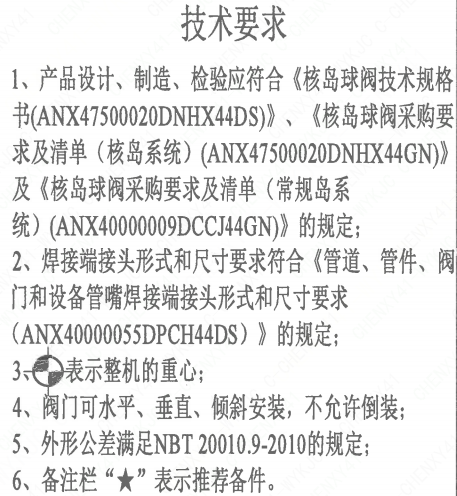
页码 | 字段名 | 内容
1 | 技术要求-1 | 1、产品设计、制造、检验应符合《核岛球阀技术规格书（ANX47500020DNHX44DS）》、《核岛球阀采购要求及清单（核岛系统）（ANX47500020DNHX44GN）》及《核岛球阀采购要求及清单（常规岛系统）（ANX40000009DCCJ44GN）》的规定；
1 | 技术要求-2 | 2、焊接端接头形式和尺寸要求符合《管道、管件、阀门和设备管嘴焊接端接头形式和尺寸要求（ANX40000055DPCH44DS）》的规定；
1 | 技术要求-3 | 3、表示整机的重心；
1 | 技术要求-4 | 4、阀门可水平、垂直、倾斜安装，不允许倒装；
1 | 技术要求-5 | 5、外形公差满足NBT 20010.9-2010的规定；
1 | 技术要求-6 | 6、备注栏“★”表示推荐备件。
1 | 采购要求及清单文件编码 | ANX47500020DNHX44GN
1 | 采购要求及清单文件编码 | ANX40000009DCCJ44GN

图签栏
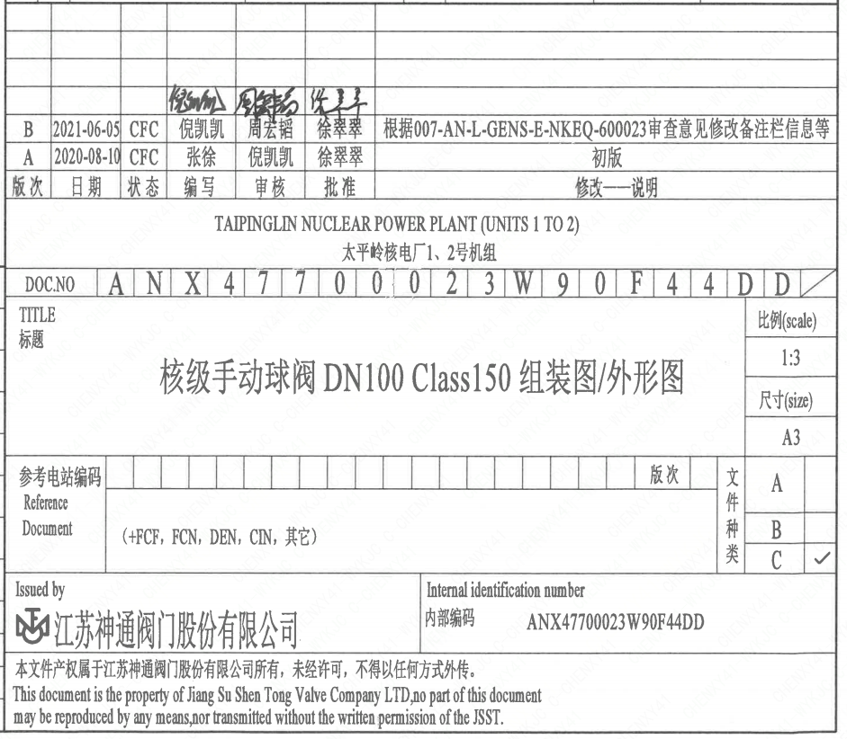
页码 | 文件编码 | 卷标 | 标题 | 参考文件编码 | 参考电站编码版次
1 | ANX47700023W90F44DD |  | 核级手动球阀DN100 Class150组装图/外形图

